Médano - Cabo San Lucas (Pos
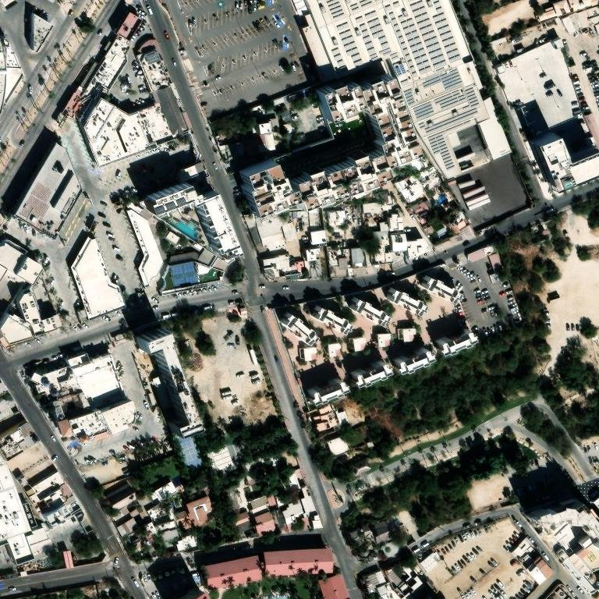
Médano / Cabo San Lucas (Posadas F/1596) — Memoria de cálculo y propuesta energética
RPU 008111000167 · GDMTH BCS · Demanda contratada 326 kW · 12 meses de recibo
Régimen: GENERADOR EXENTO — Medición Neta (sin permiso; Art. 30 LSE; RES/142/2017)

PARÁMETROS (desde Supuestos — edítalos ahí)
PV kWp |  | BESS kW |  | BESS kWh |  | FP corrección |  | Entrega útil kWh |  | FC umbral | 0.57

1. ESTRUCTURA DE COSTO Y AHORRO (pre-IVA, año base · fórmulas vivas ← §3)
Concepto | $ / año | Nota
Tarifa Actual (CFE pleno, sin proyecto) |  | Σ recibos × anualización
(−) Ahorro PV (energía + demanda) |  | intermedio + umbral
(−) Ahorro BESS (punta + arbitraje) |  | recorte punta + arbitraje (incl. claw)
(−) Ahorro FP (corrección) |  | multa factor de potencia
(=) Costo neto con proyecto
Ahorro proyecto / año
Ahorro %

2. CAPEX (fórmulas vivas desde Supuestos)
CAPEX PV
CAPEX BESS
CAPEX capacitor (FP)
CAPEX TOTAL

3. RESUMEN MENSUAL — Tarifa Actual vs Con Proyecto (fórmulas vivas ← §6 y Supuestos)
Mes | kWh Consumo | Gen PV kWh | BESS desc kWh | Tarifa Actual $ | Ah PV $ | Ah BESS $ | Ah FP $ | Costo c/proy $ | Ahorro $ | Ahorro %

TOTAL
Factor anualización (12/meses): | 1.000
4. PROYECCIÓN 20 AÑOS — Comprar vs PPA/Ahorro compartido
Año | Tarifa Actual $ | Ah PV $ | Ah BESS $ | Ah FP $ | Costo c/proy $ | Flujo Compra $ | Pago PPA $ | Comisión $ | Flujo Cliente PPA $ | Flujo Financiador $ | Acum Compra $ | Acum Cliente PPA $
0 |  |  |  |  |  |  |  |  |  |  |  | 0
1
2
3
4
5
6
7
8
9
10
11
12
13
14
15
16
17
18
19
20

TIR compra (proyecto): |  | VPN compra @WACC:
TIR financiador: |  | VPN cliente PPA @WACC:
Acumulado cliente PPA 20a: |  | Acumulado compra 20a:

5. POR QUÉ ESTE DIMENSIONAMIENTO ES ÓPTIMO
• PV 291 kWp — generador exento <0.7 MW (medición neta, sin permiso CNE). En BCS la generación solar cae en intermedio → recorta energía intermedia; no genera en punta, por lo que el BESS es la palanca de demanda.
• BESS 0 kW / 0 kWh — recorta el pico de punta (arbitraje carga en base, descarga en punta, topado al kWh punta del recibo).
• Dimensionado al consumo (rend. inputs.json); excedentes bajo medición neta expiran en 12 meses, por eso no se sobredimensiona el PV.
• PV/BESS dimensionados por **barrido de máximo NPV del cliente** (NO se topó a 0.7 MW): el óptimo cae en 291 kWp / 0 kW de BESS (sweep NPV (exento)). Más allá del punto de autoconsumo solar el excedente se valúa ~$0 y el NPV cae; el barrido compara explícitamente quedarse exento <0.7 MW vs cruzar a autoconsumo.
• Corrección de factor de potencia incluida — palanca separada, capacitores a cargo del financiador en el esquema PPA (el cliente conserva 100% del ahorro FP).
• LIBRO 100% EN VIVO: motor mensual §3 = fórmulas sobre los datos del recibo (§6) y Supuestos (réplica exacta del motor determinista, verificada al peso) — edita kWp/BESS/FC/tarifas o cualquier mes y TODO recalcula hasta la TIR.

6. DATOS DEL RECIBO (editables — el motor mensual §3 se alimenta de aquí)
Mes | Días | kWh B | kWh I | kWh P | kW B | kW I | kW P | FP % | Gen B $ | Gen I $ | Gen P $ | Distribución $ | Capacidad $ | Otros vol $ | Suministro $ | 2%BT+FP neto $ | Cargo FP $ | Yield kWh/kWp | Hrs punta | Días punta | kWh tot | Vol $/kWh | Tarifa B $/kWh | Tarifa I $/kWh | Tarifa P $/kWh | Umbral kW | $/kW cap
Abr-25 | 30 | 7,498 | 31,967 | 14,345 | 0.00 | 96.00 | 93.00 | 99.42 | 15,358.15 | 84,945.91 | 54,883.97 | 8,854.10 | 27,402.07 | 10,417.62 | 782.90 | -907.86 | 0.00 | 173.28 | 10 | 22
May-25 | 31 | 0 | 38,936 | 17,178 | 0.00 | 94.00 | 93.00 | 99.23 | 0.00 | 103,464.63 | 65,723.03 | 8,822.84 | 25,697.76 | 10,863.66 | 782.90 | -745.12 | 0.00 | 178.06 | 10 | 21
Jun-25 | 30 | 0 | 40,421 | 18,650 | 0.00 | 117.00 | 103.00 | 98.63 | 0.00 | 109,961.29 | 73,050.19 | 10,981.62 | 29,136.64 | 11,436.16 | 782.90 | -574.25 | 0.00 | 183.12 | 10 | 21
Jul-25 | 31 | 0 | 47,232 | 22,853 | 0.00 | 125.00 | 140.00 | 97.23 | 0.00 | 130,417.00 | 90,854.39 | 13,140.40 | 40,196.80 | 13,568.46 | 782.90 | 179.16 | 0.00 | 164.67 | 10 | 23
Ago-25 | 31 | 0 | 50,015 | 22,650 | 0.00 | 150.00 | 137.00 | 96.81 | 0.00 | 138,291.48 | 90,171.92 | 14,079.00 | 39,390.24 | 14,067.95 | 782.90 | 486.73 | 0.00 | 161.45 | 10 | 21
Sep-25 | 30 | 0 | 45,307 | 21,062 | 0.00 | 152.00 | 152.00 | 97.86 | 0.00 | 124,132.12 | 83,083.27 | 14,266.72 | 43,303.28 | 13,121.15 | 782.90 | -111.47 | 0.00 | 153.12 | 10 | 21
Oct-25 | 31 | 10,092 | 39,156 | 18,098 | 105.00 | 92.00 | 0.00 | 88.73 | 21,313.29 | 107,279.61 | 71,392.99 | 12,504.73 | 40,216.77 | 13,314.30 | 782.90 | 2,437.83 | 0.00 | 162.94 | 10 | 23
Nov-25 | 30 | 51,142 | 8,866 | 0 | 143.00 | 121.00 | 0.00 | 88.51 | 104,764.39 | 23,561.40 | 0.00 | 13,421.98 | 40,621.98 | 11,863.59 | 782.90 | 5,889.49 | 1,989.17 | 145.44 | 0 | 19
Dic-25 | 31 | 47,858 | 8,458 | 0 | 110.00 | 101.00 | 0.00 | 89.21 | 93,136.45 | 21,353.91 | 0.00 | 10,324.60 | 34,916.49 | 11,133.66 | 782.90 | 4,308.36 | 875.40 | 129.70 | 0 | 22
Ene-26 | 31 | 46,347 | 8,113 | 0 | 98.00 | 101.00 | 0.00 | 89.37 | 88,165.90 | 20,021.26 | 0.00 | 9,091.01 | 33,103.98 | 10,597.91 | 414.90 | 3,886.39 | 658.49 | 139.87 | 0 | 21
Feb-26 | 28 | 43,043 | 7,657 | 0 | 121.00 | 101.00 | 0.00 | 88.94 | 81,928.05 | 18,907.43 | 0.00 | 10,891.21 | 34,150.41 | 9,866.22 | 414.90 | 4,238.13 | 1,114.97 | 140.67 | 0 | 19
Mar-26 | 31 | 47,776 | 8,409 | 0 | 98.00 | 95.00 | 0.00 | 88.28 | 90,989.39 | 20,776.96 | 0.00 | 8,820.98 | 34,170.36 | 10,933.60 | 414.90 | 5,355.26 | 2,033.14 | 179.30 | 0 | 21
Filas = recibo ancla (parseado) + meses reconstruidos del CONSUMO HISTÓRICO (subtotal al peso; split TOU por shares del ancla). Capacidad a MIN(kW punta, umbral); tarifas por banda = concepto/kWh + vol/kWh; col Q<0 (bonificación FP) aplica claw-back al ahorro. Válido <700 kWp (medición neta). Excedentes PV a $0.

 |  |  |  |  |  |  |  |  |  |  |  |  |  | Techo — referencia satelital (ruta HelioScope; cruz roja = punto verificado) · confianza ?

Fairfield Inn Vallejo (F-159
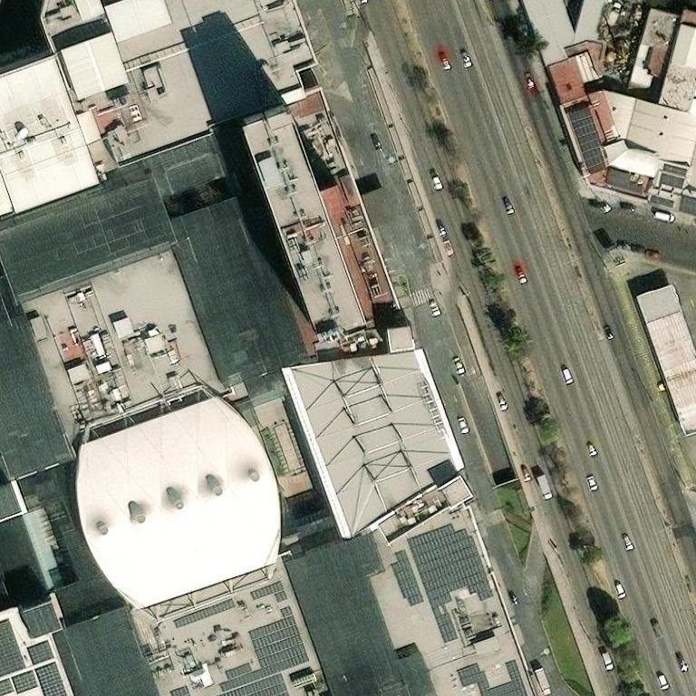
Fairfield Inn Vallejo (F/1596) — Memoria de cálculo y propuesta energética
RPU 573170411137 · GDMTH SIN · Demanda contratada 608 kW · 12 meses de recibo
Régimen: GENERADOR EXENTO — Medición Neta (sin permiso; Art. 30 LSE; RES/142/2017)

PARÁMETROS (desde Supuestos — edítalos ahí)
PV kWp |  | BESS kW |  | BESS kWh |  | FP corrección |  | Entrega útil kWh |  | FC umbral | 0.57

1. ESTRUCTURA DE COSTO Y AHORRO (pre-IVA, año base · fórmulas vivas ← §3)
Concepto | $ / año | Nota
Tarifa Actual (CFE pleno, sin proyecto) |  | Σ recibos × anualización
(−) Ahorro PV (energía + demanda) |  | intermedio + umbral
(−) Ahorro BESS (punta + arbitraje) |  | recorte punta + arbitraje (incl. claw)
(−) Ahorro FP (corrección) |  | multa factor de potencia
(=) Costo neto con proyecto
Ahorro proyecto / año
Ahorro %

2. CAPEX (fórmulas vivas desde Supuestos)
CAPEX PV
CAPEX BESS
CAPEX capacitor (FP)
CAPEX TOTAL

3. RESUMEN MENSUAL — Tarifa Actual vs Con Proyecto (fórmulas vivas ← §6 y Supuestos)
Mes | kWh Consumo | Gen PV kWh | BESS desc kWh | Tarifa Actual $ | Ah PV $ | Ah BESS $ | Ah FP $ | Costo c/proy $ | Ahorro $ | Ahorro %

TOTAL
Factor anualización (12/meses): | 1.000
4. PROYECCIÓN 20 AÑOS — Comprar vs PPA/Ahorro compartido
Año | Tarifa Actual $ | Ah PV $ | Ah BESS $ | Ah FP $ | Costo c/proy $ | Flujo Compra $ | Pago PPA $ | Comisión $ | Flujo Cliente PPA $ | Flujo Financiador $ | Acum Compra $ | Acum Cliente PPA $
0 |  |  |  |  |  |  |  |  |  |  |  | 0
1
2
3
4
5
6
7
8
9
10
11
12
13
14
15
16
17
18
19
20

TIR compra (proyecto): |  | VPN compra @WACC:
TIR financiador: |  | VPN cliente PPA @WACC:
Acumulado cliente PPA 20a: |  | Acumulado compra 20a:

5. POR QUÉ ESTE DIMENSIONAMIENTO ES ÓPTIMO
• PV 97 kWp — generador exento <0.7 MW (medición neta, sin permiso CNE). En SIN la generación solar cae en intermedio → recorta energía intermedia; no genera en punta, por lo que el BESS es la palanca de demanda.
• BESS 186 kW / 743 kWh — recorta el pico de punta (arbitraje carga en base, descarga en punta, topado al kWh punta del recibo).
• Dimensionado al consumo (rend. inputs.json); excedentes bajo medición neta expiran en 12 meses, por eso no se sobredimensiona el PV.
• PV/BESS dimensionados por **barrido de máximo NPV del cliente** (NO se topó a 0.7 MW): el óptimo cae en 97 kWp / 186 kW de BESS (sweep NPV (exento)). Más allá del punto de autoconsumo solar el excedente se valúa ~$0 y el NPV cae; el barrido compara explícitamente quedarse exento <0.7 MW vs cruzar a autoconsumo.
• Corrección de factor de potencia incluida — palanca separada, capacitores a cargo del financiador en el esquema PPA (el cliente conserva 100% del ahorro FP).
• LIBRO 100% EN VIVO: motor mensual §3 = fórmulas sobre los datos del recibo (§6) y Supuestos (réplica exacta del motor determinista, verificada al peso) — edita kWp/BESS/FC/tarifas o cualquier mes y TODO recalcula hasta la TIR.

6. DATOS DEL RECIBO (editables — el motor mensual §3 se alimenta de aquí)
Mes | Días | kWh B | kWh I | kWh P | kW B | kW I | kW P | FP % | Gen B $ | Gen I $ | Gen P $ | Distribución $ | Capacidad $ | Otros vol $ | Suministro $ | 2%BT+FP neto $ | Cargo FP $ | Yield kWh/kWp | Hrs punta | Días punta | kWh tot | Vol $/kWh | Tarifa B $/kWh | Tarifa I $/kWh | Tarifa P $/kWh | Umbral kW | $/kW cap
Abr-25 | 30 | 34,645 | 72,045 | 9,340 | 222.00 | 239.00 | 215.00 | 90.37 | 33,997.14 | 125,977.89 | 19,421.59 | 21,656.16 | 93,013.30 | 22,463.41 | 563.57 | -317.09 | 0.00 | 150.72 | 2 | 22
May-25 | 31 | 38,237 | 77,568 | 7,295 | 229.00 | 241.00 | 227.00 | 89.37 | 37,521.97 | 135,635.40 | 15,169.22 | 21,959.92 | 98,204.74 | 23,832.16 | 563.57 | 1,331.55 | 1,331.55 | 143.10 | 2 | 21
Jun-25 | 30 | 32,096 | 61,945 | 5,938 | 210.00 | 232.00 | 195.00 | 91.16 | 32,246.85 | 110,887.74 | 12,640.81 | 21,139.84 | 86,365.50 | 19,355.94 | 563.57 | -849.60 | 0.00 | 133.92 | 2 | 21
Jul-25 | 31 | 28,818 | 65,053 | 6,374 | 180.00 | 199.00 | 165.00 | 91.11 | 29,385.71 | 118,201.30 | 13,772.94 | 18,132.88 | 74,174.10 | 19,407.44 | 563.57 | -820.91 | 0.00 | 135.16 | 2 | 23
Ago-25 | 31 | 33,465 | 67,444 | 6,165 | 202.00 | 202.00 | 197.00 | 90.32 | 34,171.11 | 122,714.36 | 13,339.83 | 18,406.24 | 88,683.49 | 20,729.52 | 563.57 | -298.61 | 0.00 | 126.73 | 2 | 21
Sep-25 | 30 | 32,056 | 65,338 | 6,085 | 197.00 | 221.00 | 173.00 | 90.51 | 32,434.26 | 117,791.35 | 13,046.24 | 20,137.52 | 77,166.65 | 20,457.80 | 563.57 | -281.60 | 0.00 | 119.52 | 2 | 21
Oct-25 | 31 | 29,377 | 64,589 | 8,266 | 189.00 | 190.00 | 186.00 | 91.07 | 29,723.65 | 116,447.51 | 17,722.30 | 17,753.73 | 82,967.16 | 20,211.27 | 563.57 | -856.17 | 0.00 | 131.94 | 2 | 23
Nov-25 | 30 | 31,370 | 50,643 | 11,895 | 184.00 | 183.00 | 166.00 | 91.75 | 30,786.52 | 88,559.41 | 24,736.84 | 16,766.08 | 71,821.56 | 18,565.62 | 563.57 | -1,259.00 | 0.00 | 136.56 | 4 | 19
Dic-25 | 31 | 28,064 | 50,519 | 12,433 | 185.00 | 154.00 | 169.00 | 91.94 | 26,166.87 | 83,927.21 | 24,563.88 | 16,857.20 | 69,464.07 | 17,993.87 | 563.57 | -1,197.68 | 0.00 | 131.19 | 4 | 22
Ene-26 | 31 | 27,003 | 47,763 | 11,813 | 149.00 | 180.00 | 153.00 | 92.01 | 24,610.53 | 77,562.34 | 22,813.27 | 15,507.00 | 61,472.34 | 16,848.27 | 703.36 | -1,097.59 | 0.00 | 143.10 | 4 | 21
Feb-26 | 28 | 28,532 | 49,886 | 12,871 | 181.00 | 200.00 | 194.00 | 90.64 | 26,018.33 | 81,054.77 | 24,870.63 | 17,230.00 | 77,989.94 | 17,764.83 | 703.36 | -491.26 | 0.00 | 139.10 | 4 | 19
Mar-26 | 31 | 33,959 | 55,377 | 13,651 | 193.00 | 191.00 | 190.00 | 90.88 | 30,987.59 | 90,031.93 | 26,394.21 | 16,626.95 | 76,429.40 | 20,041.29 | 703.36 | -522.43 | 0.00 | 170.38 | 4 | 21
Filas = recibo ancla (parseado) + meses reconstruidos del CONSUMO HISTÓRICO (subtotal al peso; split TOU por shares del ancla). Capacidad a MIN(kW punta, umbral); tarifas por banda = concepto/kWh + vol/kWh; col Q<0 (bonificación FP) aplica claw-back al ahorro. Válido <700 kWp (medición neta). Excedentes PV a $0.

 |  |  |  |  |  |  |  |  |  |  |  |  |  | Techo — referencia satelital (ruta HelioScope; cruz roja = punto verificado) · confianza ?

Fiesta Americana Condesa Can
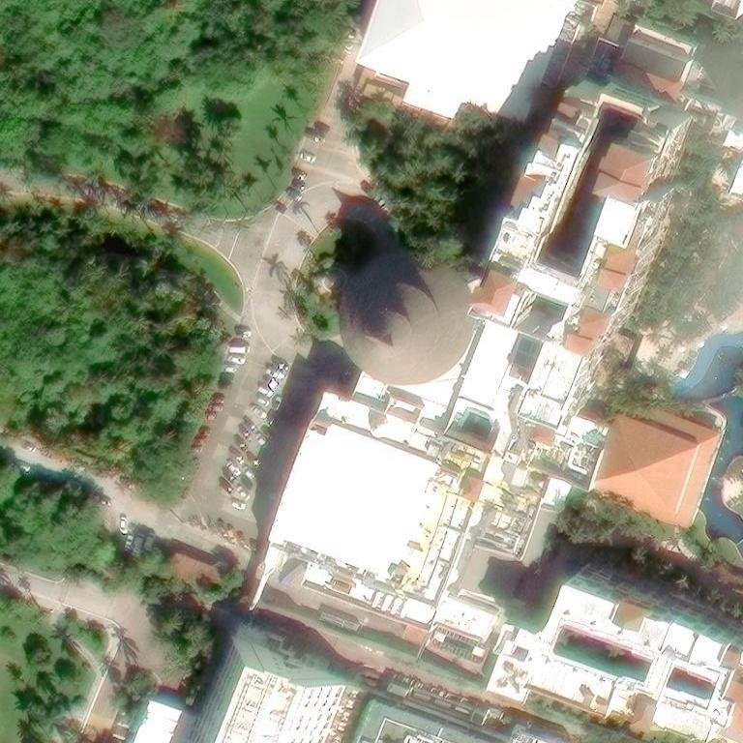
Fiesta Americana Condesa Cancún — Memoria de cálculo y propuesta energética
RPU 780881200029 · GDMTH SIN · Demanda contratada 5,115 kW · 12 meses de recibo
Régimen: GENERADOR EXENTO — Medición Neta (sin permiso; Art. 30 LSE; RES/142/2017)

PARÁMETROS (desde Supuestos — edítalos ahí)
PV kWp |  | BESS kW |  | BESS kWh |  | FP corrección |  | Entrega útil kWh |  | FC umbral | 0.57

1. ESTRUCTURA DE COSTO Y AHORRO (pre-IVA, año base · fórmulas vivas ← §3)
Concepto | $ / año | Nota
Tarifa Actual (CFE pleno, sin proyecto) |  | Σ recibos × anualización
(−) Ahorro PV (energía + demanda) |  | intermedio + umbral
(−) Ahorro BESS (punta + arbitraje) |  | recorte punta + arbitraje (incl. claw)
(−) Ahorro FP (corrección) |  | multa factor de potencia
(=) Costo neto con proyecto
Ahorro proyecto / año
Ahorro %

2. CAPEX (fórmulas vivas desde Supuestos)
CAPEX PV
CAPEX BESS
CAPEX capacitor (FP)
CAPEX TOTAL

3. RESUMEN MENSUAL — Tarifa Actual vs Con Proyecto (fórmulas vivas ← §6 y Supuestos)
Mes | kWh Consumo | Gen PV kWh | BESS desc kWh | Tarifa Actual $ | Ah PV $ | Ah BESS $ | Ah FP $ | Costo c/proy $ | Ahorro $ | Ahorro %

TOTAL
Factor anualización (12/meses): | 1.000
4. PROYECCIÓN 20 AÑOS — Comprar vs PPA/Ahorro compartido
Año | Tarifa Actual $ | Ah PV $ | Ah BESS $ | Ah FP $ | Costo c/proy $ | Flujo Compra $ | Pago PPA $ | Comisión $ | Flujo Cliente PPA $ | Flujo Financiador $ | Acum Compra $ | Acum Cliente PPA $
0 |  |  |  |  |  |  |  |  |  |  |  | 0
1
2
3
4
5
6
7
8
9
10
11
12
13
14
15
16
17
18
19
20

TIR compra (proyecto): |  | VPN compra @WACC:
TIR financiador: |  | VPN cliente PPA @WACC:
Acumulado cliente PPA 20a: |  | Acumulado compra 20a:

5. POR QUÉ ESTE DIMENSIONAMIENTO ES ÓPTIMO
• PV 194 kWp — generador exento <0.7 MW (medición neta, sin permiso CNE). En SIN la generación solar cae en intermedio → recorta energía intermedia; no genera en punta, por lo que el BESS es la palanca de demanda.
• BESS 1,503 kW / 2,940 kWh — recorta el pico de punta (arbitraje carga en base, descarga en punta, topado al kWh punta del recibo).
• Dimensionado al consumo (rend. inputs.json); excedentes bajo medición neta expiran en 12 meses, por eso no se sobredimensiona el PV.
• Corrección de factor de potencia incluida — palanca separada, capacitores a cargo del financiador en el esquema PPA (el cliente conserva 100% del ahorro FP).
• LIBRO 100% EN VIVO: motor mensual §3 = fórmulas sobre los datos del recibo (§6) y Supuestos (réplica exacta del motor determinista, verificada al peso) — edita kWp/BESS/FC/tarifas o cualquier mes y TODO recalcula hasta la TIR.

6. DATOS DEL RECIBO (editables — el motor mensual §3 se alimenta de aquí)
Mes | Días | kWh B | kWh I | kWh P | kW B | kW I | kW P | FP % | Gen B $ | Gen I $ | Gen P $ | Distribución $ | Capacidad $ | Otros vol $ | Suministro $ | 2%BT+FP neto $ | Cargo FP $ | Yield kWh/kWp | Hrs punta | Días punta | kWh tot | Vol $/kWh | Tarifa B $/kWh | Tarifa I $/kWh | Tarifa P $/kWh | Umbral kW | $/kW cap
Abr-25 | 30 | 214,676 | 441,881 | 40,790 | 1,664.00 | 1,482.00 | 1,423.00 | 99.80 | 279,739.71 | 1,088,884.05 | 150,912.85 | 155,254.58 | 606,579.05 | 165,005.47 | 421.57 | -29,361.57 | 0.00 | 139.92 | 2 | 22
May-25 | 31 | 295,372 | 603,920 | 56,005 | 1,872.00 | 1,999.00 | 1,544.00 | 99.78 | 330,875.71 | 1,225,414.07 | 128,167.44 | 189,125.39 | 652,046.64 | 184,945.49 | 421.57 | -32,531.96 | 0.00 | 139.62 | 2 | 21
Jun-25 | 30 | 303,759 | 583,099 | 57,926 | 1,445.00 | 1,926.00 | 1,509.00 | 99.66 | 348,350.82 | 1,211,271.55 | 135,714.83 | 182,218.86 | 652,401.06 | 182,910.17 | 421.57 | -32,559.47 | 0.00 | 127.44 | 2 | 21
Jul-25 | 31 | 298,810 | 641,148 | 63,933 | 1,447.00 | 1,977.00 | 1,470.00 | 99.52 | 347,814.84 | 1,351,860.56 | 152,032.67 | 187,043.97 | 645,065.40 | 194,353.29 | 421.57 | -31,664.52 | 0.00 | 131.19 | 2 | 23
Ago-25 | 31 | 312,207 | 627,120 | 57,334 | 1,677.00 | 1,860.00 | 1,607.00 | 99.49 | 363,939.70 | 1,324,101.17 | 136,529.45 | 175,974.60 | 706,164.01 | 192,953.57 | 421.57 | -31,900.92 | 0.00 | 123.26 | 2 | 21
Sep-25 | 30 | 278,559 | 532,793 | 48,869 | 1,495.00 | 1,708.00 | 1,423.00 | 99.74 | 321,735.65 | 1,114,656.24 | 115,306.41 | 161,593.88 | 619,588.43 | 170,065.70 | 421.57 | -30,040.41 | 0.00 | 118.32 | 2 | 21
Oct-25 | 31 | 249,743 | 543,909 | 67,493 | 1,369.00 | 1,399.00 | 1,371.00 | 99.85 | 288,453.17 | 1,137,912.02 | 159,256.48 | 148,306.71 | 619,435.46 | 170,248.38 | 421.57 | -30,288.41 | 0.00 | 121.77 | 2 | 23
Nov-25 | 30 | 268,822 | 440,446 | 104,467 | 1,433.00 | 1,616.00 | 1,579.00 | 99.95 | 301,161.29 | 893,797.07 | 239,093.62 | 152,889.76 | 666,874.86 | 160,875.42 | 421.57 | -28,981.36 | 0.00 | 114.96 | 4 | 19
Dic-25 | 31 | 276,320 | 485,482 | 119,171 | 1,591.00 | 1,453.00 | 1,583.00 | 99.90 | 294,087.38 | 935,960.75 | 259,113.51 | 150,524.51 | 635,147.09 | 174,168.35 | 421.57 | -29,393.08 | 0.00 | 112.59 | 4 | 22
Ene-26 | 31 | 268,796 | 477,099 | 114,681 | 1,453.00 | 1,616.00 | 1,583.00 | 99.90 | 279,655.36 | 899,093.07 | 243,743.00 | 148,461.92 | 620,852.60 | 167,468.09 | 452.58 | -28,316.72 | 0.00 | 116.31 | 4 | 21
Feb-26 | 28 | 222,447 | 382,846 | 91,302 | 1,414.00 | 1,518.00 | 1,476.00 | 99.98 | 231,567.33 | 721,894.42 | 194,162.83 | 139,458.66 | 579,226.68 | 135,557.38 | 452.58 | -24,027.84 | 0.00 | 113.79 | 4 | 19
Mar-26 | 31 | 281,755 | 452,258 | 108,970 | 1,467.00 | 1,562.00 | 1,444.00 | 99.97 | 293,476.01 | 853,275.17 | 231,877.26 | 143,500.94 | 567,001.04 | 164,044.50 | 452.58 | -27,043.53 | 0.00 | 140.62 | 4 | 21
Filas = recibo ancla (parseado) + meses reconstruidos del CONSUMO HISTÓRICO (subtotal al peso; split TOU por shares del ancla). Capacidad a MIN(kW punta, umbral); tarifas por banda = concepto/kWh + vol/kWh; col Q<0 (bonificación FP) aplica claw-back al ahorro. Válido <700 kWp (medición neta). Excedentes PV a $0.

 |  |  |  |  |  |  |  |  |  |  |  |  |  | Techo — referencia satelital (ruta HelioScope; cruz roja = punto verificado) · confianza ?

Fiesta Inn Periférico Sur (C
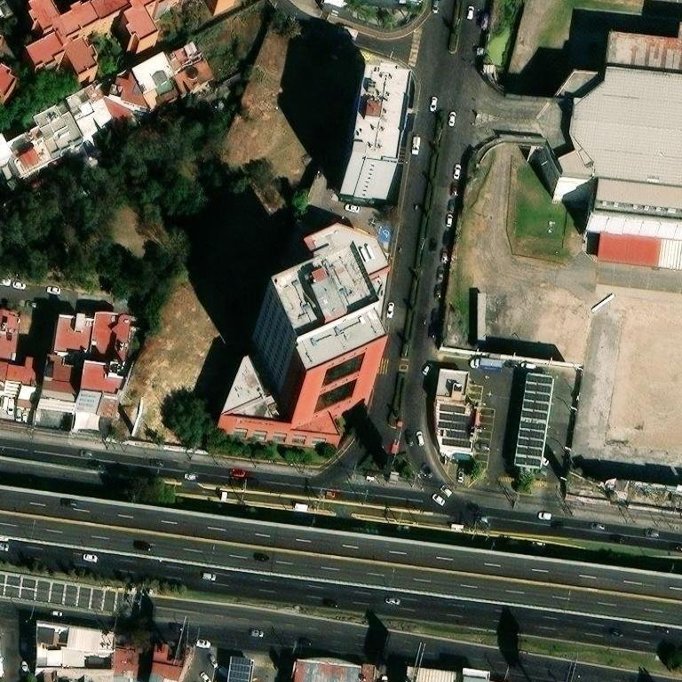
Fiesta Inn Periférico Sur (CDMX) — Memoria de cálculo y propuesta energética
RPU 968221200700 · GDMTH SIN · Demanda contratada 366 kW · 12 meses de recibo
Régimen: GENERADOR EXENTO — Medición Neta (sin permiso; Art. 30 LSE; RES/142/2017)

PARÁMETROS (desde Supuestos — edítalos ahí)
PV kWp |  | BESS kW |  | BESS kWh |  | FP corrección |  | Entrega útil kWh |  | FC umbral | 0.57

1. ESTRUCTURA DE COSTO Y AHORRO (pre-IVA, año base · fórmulas vivas ← §3)
Concepto | $ / año | Nota
Tarifa Actual (CFE pleno, sin proyecto) |  | Σ recibos × anualización
(−) Ahorro PV (energía + demanda) |  | intermedio + umbral
(−) Ahorro BESS (punta + arbitraje) |  | recorte punta + arbitraje (incl. claw)
(−) Ahorro FP (corrección) |  | multa factor de potencia
(=) Costo neto con proyecto
Ahorro proyecto / año
Ahorro %

2. CAPEX (fórmulas vivas desde Supuestos)
CAPEX PV
CAPEX BESS
CAPEX capacitor (FP)
CAPEX TOTAL

3. RESUMEN MENSUAL — Tarifa Actual vs Con Proyecto (fórmulas vivas ← §6 y Supuestos)
Mes | kWh Consumo | Gen PV kWh | BESS desc kWh | Tarifa Actual $ | Ah PV $ | Ah BESS $ | Ah FP $ | Costo c/proy $ | Ahorro $ | Ahorro %

TOTAL
Factor anualización (12/meses): | 1.000
4. PROYECCIÓN 20 AÑOS — Comprar vs PPA/Ahorro compartido
Año | Tarifa Actual $ | Ah PV $ | Ah BESS $ | Ah FP $ | Costo c/proy $ | Flujo Compra $ | Pago PPA $ | Comisión $ | Flujo Cliente PPA $ | Flujo Financiador $ | Acum Compra $ | Acum Cliente PPA $
0 |  |  |  |  |  |  |  |  |  |  |  | 0
1
2
3
4
5
6
7
8
9
10
11
12
13
14
15
16
17
18
19
20

TIR compra (proyecto): |  | VPN compra @WACC:
TIR financiador: |  | VPN cliente PPA @WACC:
Acumulado cliente PPA 20a: |  | Acumulado compra 20a:

5. POR QUÉ ESTE DIMENSIONAMIENTO ES ÓPTIMO
• PV 349 kWp — generador exento <0.7 MW (medición neta, sin permiso CNE). En SIN la generación solar cae en intermedio → recorta energía intermedia; no genera en punta, por lo que el BESS es la palanca de demanda.
• BESS 207 kW / 827 kWh — recorta el pico de punta (arbitraje carga en base, descarga en punta, topado al kWh punta del recibo).
• Dimensionado al consumo (rend. inputs.json); excedentes bajo medición neta expiran en 12 meses, por eso no se sobredimensiona el PV.
• PV/BESS dimensionados por **barrido de máximo NPV del cliente** (NO se topó a 0.7 MW): el óptimo cae en 349 kWp / 207 kW de BESS (sweep NPV (exento)). Más allá del punto de autoconsumo solar el excedente se valúa ~$0 y el NPV cae; el barrido compara explícitamente quedarse exento <0.7 MW vs cruzar a autoconsumo.
• Corrección de factor de potencia incluida — palanca separada, capacitores a cargo del financiador en el esquema PPA (el cliente conserva 100% del ahorro FP).
• LIBRO 100% EN VIVO: motor mensual §3 = fórmulas sobre los datos del recibo (§6) y Supuestos (réplica exacta del motor determinista, verificada al peso) — edita kWp/BESS/FC/tarifas o cualquier mes y TODO recalcula hasta la TIR.

6. DATOS DEL RECIBO (editables — el motor mensual §3 se alimenta de aquí)
Mes | Días | kWh B | kWh I | kWh P | kW B | kW I | kW P | FP % | Gen B $ | Gen I $ | Gen P $ | Distribución $ | Capacidad $ | Otros vol $ | Suministro $ | 2%BT+FP neto $ | Cargo FP $ | Yield kWh/kWp | Hrs punta | Días punta | kWh tot | Vol $/kWh | Tarifa B $/kWh | Tarifa I $/kWh | Tarifa P $/kWh | Umbral kW | $/kW cap
Abr-25 | 30 | 36,275 | 75,914 | 10,018 | 256.00 | 248.00 | 219.00 | 99.82 | 36,028.33 | 134,648.66 | 21,133.98 | 18,317.01 | 95,969.78 | 23,659.29 | 448.77 | -8,193.85 | 0.00 | 150.72 | 2 | 22
May-25 | 31 | 40,107 | 82,925 | 7,789 | 254.00 | 273.00 | 232.00 | 99.77 | 39,834.27 | 147,084.07 | 16,431.67 | 19,432.14 | 100,367.84 | 25,326.95 | 448.77 | -8,374.22 | 0.00 | 143.10 | 2 | 21
Jun-25 | 30 | 34,900 | 66,165 | 6,756 | 214.00 | 242.00 | 213.00 | 99.98 | 35,486.32 | 120,142.41 | 14,591.61 | 17,225.56 | 94,337.70 | 20,874.14 | 448.77 | -7,577.66 | 0.00 | 133.92 | 2 | 21
Jul-25 | 31 | 33,959 | 72,608 | 7,443 | 203.00 | 254.00 | 204.00 | 99.96 | 35,045.69 | 133,823.80 | 16,316.54 | 18,079.72 | 91,706.16 | 22,072.34 | 448.77 | -7,937.33 | 0.00 | 135.16 | 2 | 23
Ago-25 | 31 | 35,967 | 71,098 | 6,735 | 221.00 | 290.00 | 206.00 | 99.96 | 37,168.30 | 131,218.47 | 14,784.67 | 19,147.42 | 92,735.02 | 22,031.70 | 448.77 | -7,938.36 | 0.00 | 126.73 | 2 | 21
Sep-25 | 30 | 35,687 | 71,078 | 7,280 | 209.00 | 264.00 | 214.00 | 99.96 | 36,543.49 | 129,987.45 | 15,834.73 | 18,791.52 | 95,454.70 | 22,546.70 | 448.77 | -7,990.18 | 0.00 | 119.52 | 2 | 21
Oct-25 | 31 | 33,507 | 69,418 | 9,060 | 206.00 | 195.00 | 188.00 | 99.99 | 34,311.17 | 126,951.64 | 19,707.31 | 16,500.10 | 88,895.74 | 22,139.43 | 448.77 | -7,723.85 | 0.00 | 131.94 | 2 | 23
Nov-25 | 30 | 36,171 | 57,690 | 13,831 | 196.00 | 213.00 | 207.00 | 99.99 | 35,928.65 | 102,336.29 | 29,180.64 | 15,161.34 | 89,560.62 | 21,290.70 | 448.77 | -7,347.68 | 0.00 | 136.56 | 4 | 19
Dic-25 | 31 | 32,620 | 56,907 | 14,364 | 193.00 | 196.00 | 199.00 | 100.00 | 30,780.23 | 95,899.68 | 28,791.20 | 14,164.82 | 81,794.97 | 20,539.25 | 448.77 | -6,810.47 | 0.00 | 131.19 | 4 | 22
Ene-26 | 31 | 28,810 | 52,377 | 13,454 | 173.00 | 186.00 | 191.00 | 100.00 | 26,574.34 | 86,280.63 | 26,359.08 | 12,926.88 | 76,739.98 | 18,417.15 | 422.07 | -6,193.00 | 0.00 | 143.10 | 4 | 21
Feb-26 | 28 | 31,053 | 53,500 | 13,511 | 191.00 | 227.00 | 213.00 | 99.99 | 28,658.81 | 88,178.70 | 26,486.96 | 15,363.36 | 85,628.13 | 19,083.26 | 422.07 | -6,595.53 | 0.00 | 139.10 | 4 | 19
Mar-26 | 31 | 36,252 | 59,101 | 14,087 | 196.00 | 209.00 | 194.00 | 100.00 | 33,478.72 | 97,469.37 | 27,633.06 | 14,145.12 | 78,038.44 | 21,297.04 | 422.07 | -6,812.10 | 0.00 | 170.38 | 4 | 21
Filas = recibo ancla (parseado) + meses reconstruidos del CONSUMO HISTÓRICO (subtotal al peso; split TOU por shares del ancla). Capacidad a MIN(kW punta, umbral); tarifas por banda = concepto/kWh + vol/kWh; col Q<0 (bonificación FP) aplica claw-back al ahorro. Válido <700 kWp (medición neta). Excedentes PV a $0.

 |  |  |  |  |  |  |  |  |  |  |  |  |  | Techo — referencia satelital (ruta HelioScope; cruz roja = punto verificado) · confianza ?

Fiesta Americana Viaducto Ae
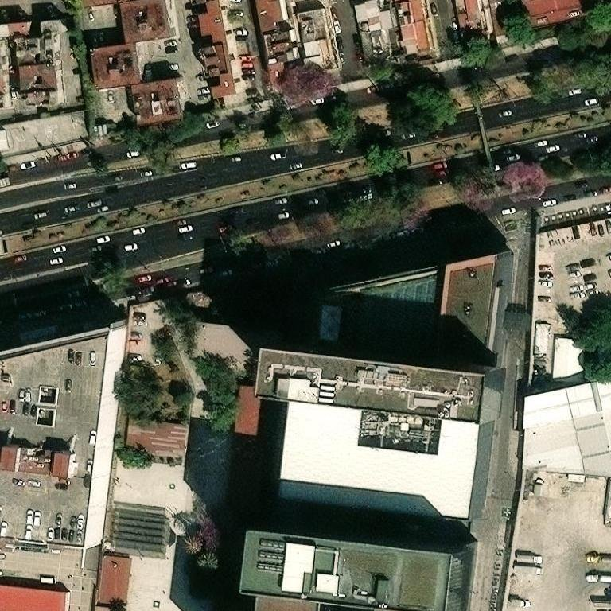
Fiesta Americana Viaducto Aeropuerto (CDMX) — Memoria de cálculo y propuesta energética
RPU 986190901451 · GDMTH SIN · Demanda contratada 820 kW · 12 meses de recibo
Régimen: GENERADOR EXENTO — Medición Neta (sin permiso; Art. 30 LSE; RES/142/2017)

PARÁMETROS (desde Supuestos — edítalos ahí)
PV kWp |  | BESS kW |  | BESS kWh |  | FP corrección |  | Entrega útil kWh |  | FC umbral | 0.57

1. ESTRUCTURA DE COSTO Y AHORRO (pre-IVA, año base · fórmulas vivas ← §3)
Concepto | $ / año | Nota
Tarifa Actual (CFE pleno, sin proyecto) |  | Σ recibos × anualización
(−) Ahorro PV (energía + demanda) |  | intermedio + umbral
(−) Ahorro BESS (punta + arbitraje) |  | recorte punta + arbitraje (incl. claw)
(−) Ahorro FP (corrección) |  | multa factor de potencia
(=) Costo neto con proyecto
Ahorro proyecto / año
Ahorro %

2. CAPEX (fórmulas vivas desde Supuestos)
CAPEX PV
CAPEX BESS
CAPEX capacitor (FP)
CAPEX TOTAL

3. RESUMEN MENSUAL — Tarifa Actual vs Con Proyecto (fórmulas vivas ← §6 y Supuestos)
Mes | kWh Consumo | Gen PV kWh | BESS desc kWh | Tarifa Actual $ | Ah PV $ | Ah BESS $ | Ah FP $ | Costo c/proy $ | Ahorro $ | Ahorro %

TOTAL
Factor anualización (12/meses): | 1.000
4. PROYECCIÓN 20 AÑOS — Comprar vs PPA/Ahorro compartido
Año | Tarifa Actual $ | Ah PV $ | Ah BESS $ | Ah FP $ | Costo c/proy $ | Flujo Compra $ | Pago PPA $ | Comisión $ | Flujo Cliente PPA $ | Flujo Financiador $ | Acum Compra $ | Acum Cliente PPA $
0 |  |  |  |  |  |  |  |  |  |  |  | 0
1
2
3
4
5
6
7
8
9
10
11
12
13
14
15
16
17
18
19
20

TIR compra (proyecto): |  | VPN compra @WACC:
TIR financiador: |  | VPN cliente PPA @WACC:
Acumulado cliente PPA 20a: |  | Acumulado compra 20a:

5. POR QUÉ ESTE DIMENSIONAMIENTO ES ÓPTIMO
• PV 234 kWp — generador exento <0.7 MW (medición neta, sin permiso CNE). En SIN la generación solar cae en intermedio → recorta energía intermedia; no genera en punta, por lo que el BESS es la palanca de demanda.
• BESS 254 kW / 1,017 kWh — recorta el pico de punta (arbitraje carga en base, descarga en punta, topado al kWh punta del recibo).
• Dimensionado al consumo (rend. inputs.json); excedentes bajo medición neta expiran en 12 meses, por eso no se sobredimensiona el PV.
• PV/BESS dimensionados por **barrido de máximo NPV del cliente** (NO se topó a 0.7 MW): el óptimo cae en 234 kWp / 254 kW de BESS (sweep NPV (exento)). Más allá del punto de autoconsumo solar el excedente se valúa ~$0 y el NPV cae; el barrido compara explícitamente quedarse exento <0.7 MW vs cruzar a autoconsumo.
• Corrección de factor de potencia incluida — palanca separada, capacitores a cargo del financiador en el esquema PPA (el cliente conserva 100% del ahorro FP).
• LIBRO 100% EN VIVO: motor mensual §3 = fórmulas sobre los datos del recibo (§6) y Supuestos (réplica exacta del motor determinista, verificada al peso) — edita kWp/BESS/FC/tarifas o cualquier mes y TODO recalcula hasta la TIR.

6. DATOS DEL RECIBO (editables — el motor mensual §3 se alimenta de aquí)
Mes | Días | kWh B | kWh I | kWh P | kW B | kW I | kW P | FP % | Gen B $ | Gen I $ | Gen P $ | Distribución $ | Capacidad $ | Otros vol $ | Suministro $ | 2%BT+FP neto $ | Cargo FP $ | Yield kWh/kWp | Hrs punta | Días punta | kWh tot | Vol $/kWh | Tarifa B $/kWh | Tarifa I $/kWh | Tarifa P $/kWh | Umbral kW | $/kW cap
Abr-25 | 30 | 48,186 | 96,049 | 12,039 | 296.00 | 296.00 | 279.00 | 100.00 | 47,439.12 | 169,267.15 | 25,196.42 | 20,091.15 | 128,633.94 | 30,254.65 | 466.83 | -10,533.73 | 0.00 | 150.72 | 2 | 22
May-25 | 31 | 49,117 | 98,185 | 8,816 | 286.00 | 322.00 | 280.00 | 100.00 | 48,355.69 | 173,031.43 | 18,451.01 | 20,646.64 | 121,133.60 | 30,224.45 | 466.83 | -10,307.74 | 0.00 | 143.10 | 2 | 21
Jun-25 | 30 | 42,769 | 81,384 | 7,642 | 252.00 | 363.00 | 238.00 | 100.00 | 43,106.88 | 146,824.87 | 16,374.51 | 20,646.64 | 105,410.20 | 25,515.52 | 466.83 | -8,958.64 | 0.00 | 133.92 | 2 | 21
Jul-25 | 31 | 43,308 | 91,399 | 8,743 | 251.00 | 295.00 | 236.00 | 100.00 | 44,304.08 | 167,369.85 | 19,014.28 | 18,915.40 | 106,091.44 | 27,771.92 | 466.83 | -9,598.35 | 0.00 | 135.16 | 2 | 23
Ago-25 | 31 | 46,345 | 89,977 | 8,099 | 254.00 | 281.00 | 249.00 | 100.00 | 47,480.45 | 164,990.82 | 17,638.00 | 18,017.72 | 112,092.33 | 27,959.90 | 466.83 | -9,716.15 | 0.00 | 126.73 | 2 | 21
Sep-25 | 30 | 44,334 | 84,898 | 7,852 | 258.00 | 271.00 | 234.00 | 100.00 | 45,003.44 | 154,259.67 | 16,943.83 | 17,376.52 | 104,375.70 | 27,101.51 | 466.83 | -9,138.19 | 0.00 | 119.52 | 2 | 21
Oct-25 | 31 | 43,349 | 90,173 | 11,101 | 270.00 | 249.00 | 234.00 | 100.00 | 44,003.57 | 163,844.34 | 23,954.85 | 18,398.37 | 106,536.52 | 28,591.98 | 466.83 | -9,644.92 | 0.00 | 131.94 | 2 | 23
Nov-25 | 30 | 47,603 | 74,526 | 17,103 | 295.00 | 251.00 | 245.00 | 100.00 | 46,869.91 | 131,344.62 | 35,798.29 | 18,915.40 | 106,001.70 | 27,526.16 | 466.83 | -9,173.07 | 0.00 | 136.56 | 4 | 19
Dic-25 | 31 | 43,085 | 74,065 | 18,253 | 250.00 | 264.00 | 255.00 | 100.00 | 40,301.71 | 124,007.03 | 36,296.09 | 16,927.68 | 104,812.65 | 26,769.18 | 466.83 | -8,739.53 | 0.00 | 131.19 | 4 | 22
Ene-26 | 31 | 43,042 | 74,276 | 17,893 | 225.00 | 255.00 | 245.00 | 99.99 | 39,357.60 | 121,560.10 | 34,778.62 | 15,509.10 | 98,436.10 | 26,312.06 | 540.49 | -8,412.35 | 0.00 | 143.10 | 4 | 21
Feb-26 | 28 | 40,334 | 68,136 | 16,606 | 270.00 | 302.00 | 286.00 | 100.00 | 36,901.58 | 111,579.51 | 32,297.01 | 18,367.64 | 114,974.86 | 24,339.78 | 540.49 | -8,475.02 | 0.00 | 139.10 | 4 | 19
Mar-26 | 31 | 46,954 | 77,134 | 18,613 | 270.00 | 294.00 | 269.00 | 100.00 | 42,981.69 | 126,391.77 | 36,220.90 | 17,881.08 | 108,207.94 | 27,769.61 | 540.49 | -8,999.84 | 0.00 | 170.38 | 4 | 21
Filas = recibo ancla (parseado) + meses reconstruidos del CONSUMO HISTÓRICO (subtotal al peso; split TOU por shares del ancla). Capacidad a MIN(kW punta, umbral); tarifas por banda = concepto/kWh + vol/kWh; col Q<0 (bonificación FP) aplica claw-back al ahorro. Válido <700 kWp (medición neta). Excedentes PV a $0.

 |  |  |  |  |  |  |  |  |  |  |  |  |  | Techo — referencia satelital (ruta HelioScope; cruz roja = punto verificado) · confianza ?

